Afwerking multilevel peilput
Excel-formulier voor peilputten: afwerking peilput

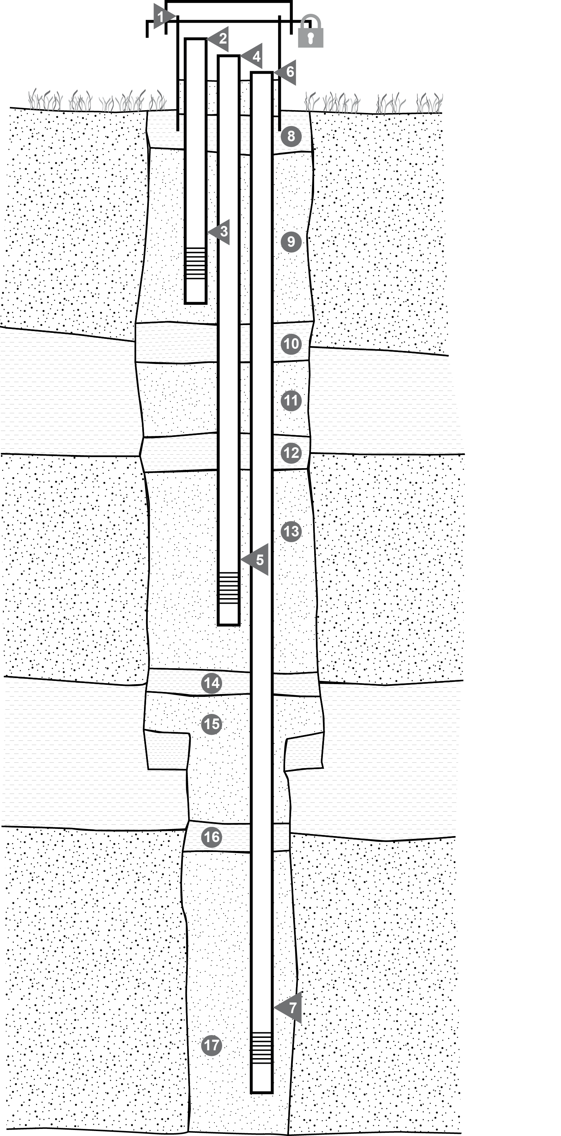
 | putopbouw
 | 1 | beschermbuis: (enkel bij bovengrondse afwerking, bvb bij koker)
 |  | hoogte beschermbuis: |  | cm
 |  | diameter beschermbuis (mm):
 |  | materiaal beschermbuis:

 |  | Richtlijn: de diepste peilbuis zit het minste boven het maaiveld. Indien de stijgbuis start boven het maaiveld, wordt dit met een negatief getal aangegeven
 | 2/3 | peilbuis 3: | van (m-mv) | tot (m-mv) |  | binnen diameter |  | buiten diameter |  | materiaal
 |  |  |  |  |  |  | mm |  | mm
 |  |  |  |  |  |  | mm |  | mm
 |  |  |  |  |  |  | mm |  | mm
 |  |  |  |  |  |  | mm |  | mm
 |  |  |  |  |  |  | mm |  | mm

 | 4/5 | peilbuis 2: | van (m-mv) | tot (m-mv) |  | binnen diameter |  | buiten diameter |  | materiaal
 |  |  |  |  |  |  | mm |  | mm
 |  |  |  |  |  |  | mm |  | mm
 |  |  |  |  |  |  | mm |  | mm
 |  |  |  |  |  |  | mm |  | mm
 |  |  |  |  |  |  | mm |  | mm

 | 6/7 | peilbuis 1: | van (m-mv) | tot (m-mv) |  | binnen diameter |  | buiten diameter |  | materiaal
 |  |  |  |  |  |  | mm |  | mm
 |  |  |  |  |  |  | mm |  | mm
 |  |  |  |  |  |  | mm |  | mm
 |  |  |  |  |  |  | mm |  | mm
 |  |  |  |  |  |  | mm |  | mm

 | aanvulling annulaire ruimte
 | 8 | kleistop van maaiveld tot |  | m onder maaiveld
 | 9 | aanvulling van |  | m-mv tot |  | m-mv
 |  | aard:
 | 10 | aanvulling van |  | m-mv tot |  | m-mv
 |  | aard:
 | 11 | aanvulling van |  | m-mv tot |  | m-mv
 |  | aard:
 | 12 | aanvulling van |  | m-mv tot |  | m-mv
 |  | aard:
 | 13 | aanvulling van |  | m-mv tot |  | m-mv
 |  | aard:
 | 14 | aanvulling van |  | m-mv tot |  | m-mv
 |  | aard:
 | 15 | aanvulling van |  | m-mv tot |  | m-mv
 |  | aard:
 | 16 | aanvulling van |  | m-mv tot |  | m-mv
 |  | aard:
 | 17 | aanvulling van |  | m-mv tot |  | m-mv
 |  | aard:

 |  | kleihoeveelheid: |  | kg | type klei:
 |  | grind/zandhoeveelheid: |  | kg | type grind/zand:

 | Grondwaterpeil peilbuis 1:
 |  | statisch peil (m-MV): |  | m | datum / uur

 | Grondwaterpeil peilbuis 2:
 |  | statisch peil (m-MV): |  | m | datum / uur

 | Grondwaterpeil peilbuis 3:
 |  | statisch peil (m-MV): |  | m | datum / uur

 | Opmerking:

